dados
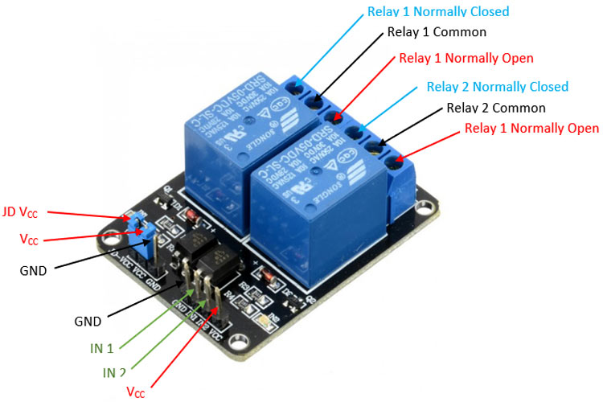
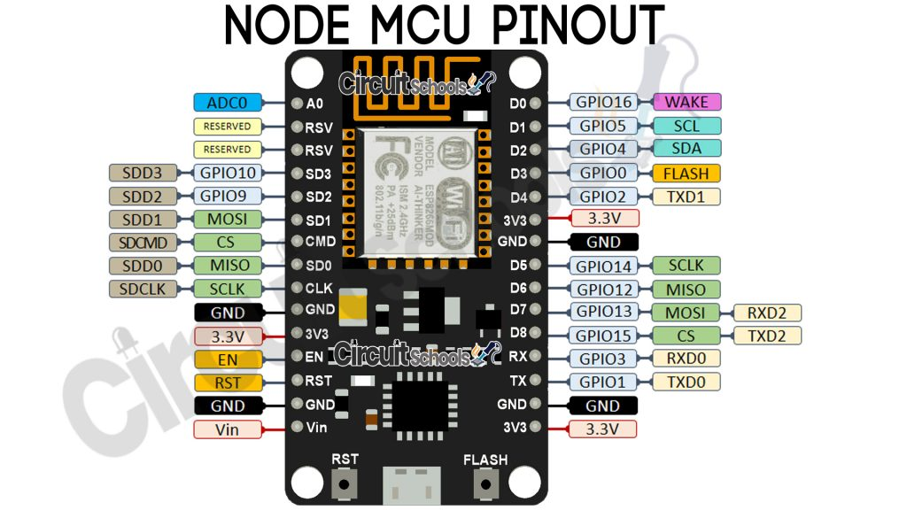
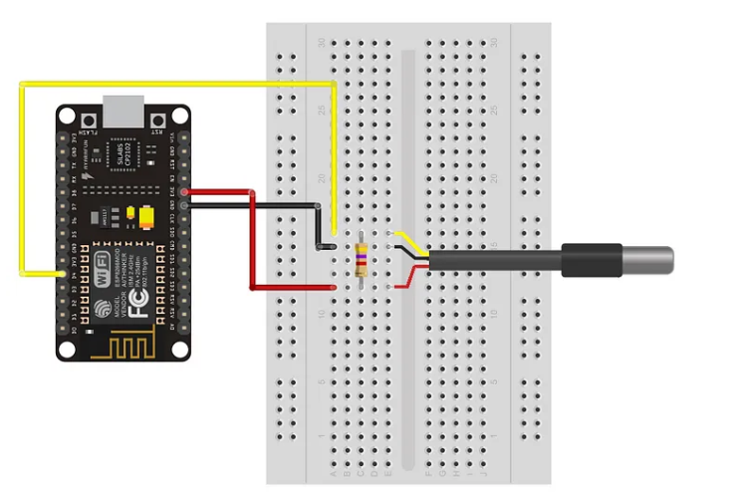
Faixa de frequência: 2.4 GHz
• Taxa de transmissão: 110 à 460 Mbps |  |  |  |  | Sensor DS18B20 | https://medium.com/@automacaoem5minutos/guia-r%C3%A1pido-16-utilizando-sensor-de-temperatura-ds18b20-com-esp8266-nodemcu-403c74a6238f
• Transmissão wireless nos padrões: IEEE 802.11b, IEEE 802.11g e IEEE 802.11n
• Alimentação por cabo Micro-USB: 4,0 a 9,0 V em tensão contínua
• Protocolo de comunicação: Serial UART
• Tensão lógica: 3,3 V
• Corrente consumida: mínimo de 70 mA (standby) e máximo de 220 mA
• Conversor A/D: 10 bits e Vin 0 1 V em tensão contínua
• GPIO (Portas lógicas utilizadas para controle e recepção de dados): 13 portas

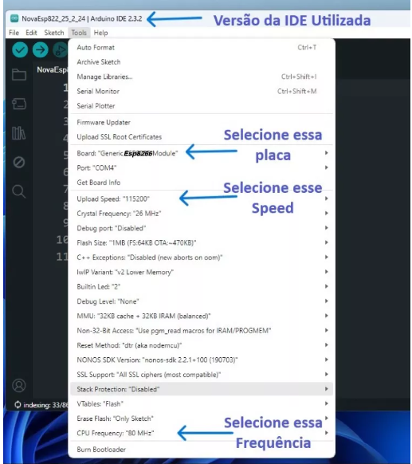

 |  |  |  |  | Sensor Hc-sr04 | https://portal.vidadesilicio.com.br/hc-sr04-sensor-ultrassonico/
 | PROBLEMAS |  |  |  |  | https://randomnerdtutorials.com/esp8266-nodemcu-hc-sr04-ultrasonic-arduino/
 | D5, D6 | NÃO RODA, dá WDT RESET |  |  |  | https://www.fvml.com.br/2022/09/sensor-ultrassonico-hc-sr04-esp8266-wemos-d1.html
 | D0, D1, D5 | NÃO ENERGIZA LED |  |  |  | https://forum.arduino.cc/t/hc-sr04-and-esp8266-power-problem/1189793
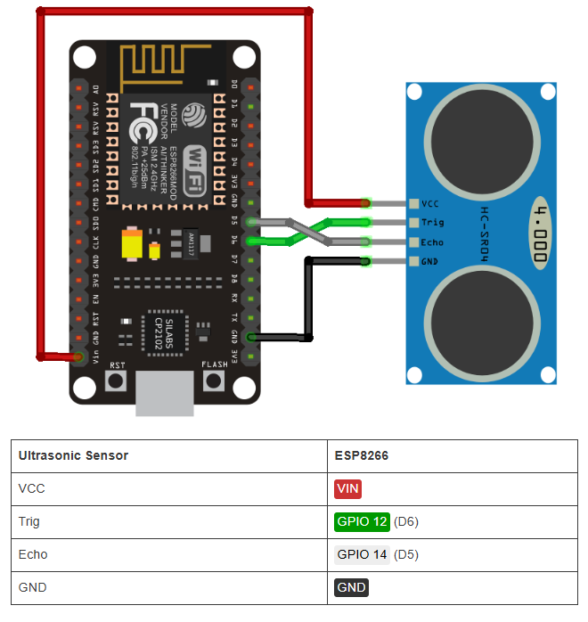
 | digitalWrite NÃO funcionou com os GPIOs 6, 7, 8, 11 e o ADC (A0)
 | digitalRead NÃO funcionou com os GPIOs 1, 3, 6, 7, 8, 11 e o ADC (A0)
 | analogWrite NÃO funcionou com os GPIOs 6, 7, 8, 11 e o ADC (A0) (Os GPIOs 4, 12, 14, 15 possuem PWM por hardware os demais por software)
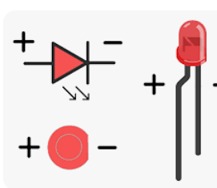
 | analogRead funcionou apenas com o ADC (A0)
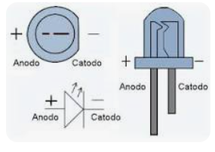
 | 6, 7, 8, 11 não funcionam para os quatro comandos acima
 | https://www.fernandok.com/2018/05/nodemcu-esp8266-detalhes-e-pinagem.html

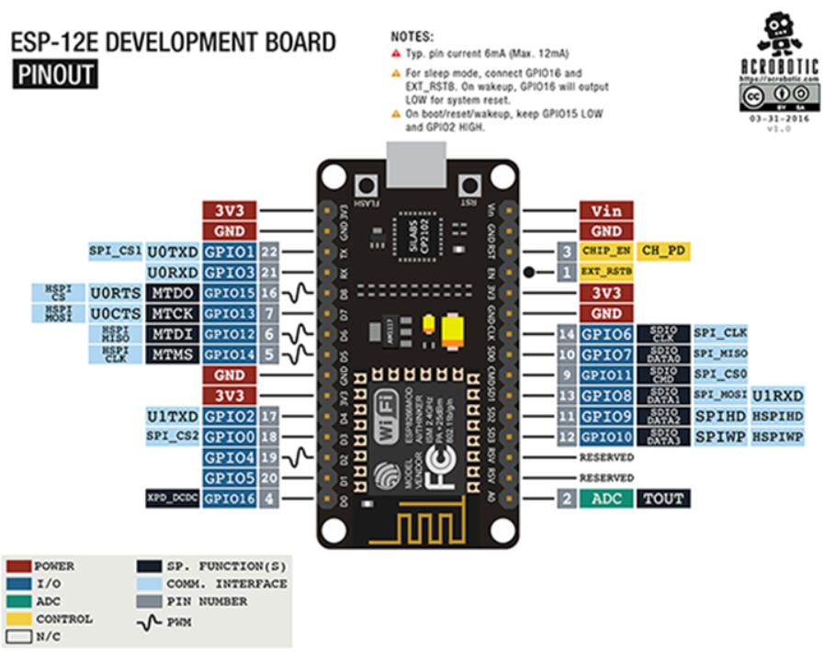

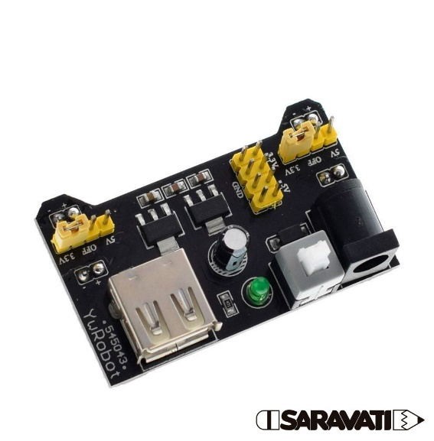
 | https://www.fernandok.com/2018/05/nodemcu-esp8266-detalhes-e-pinagem.html
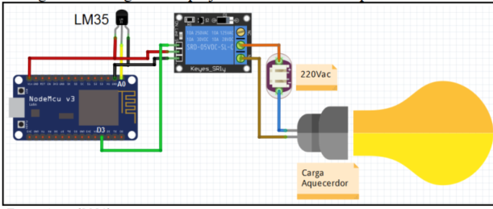
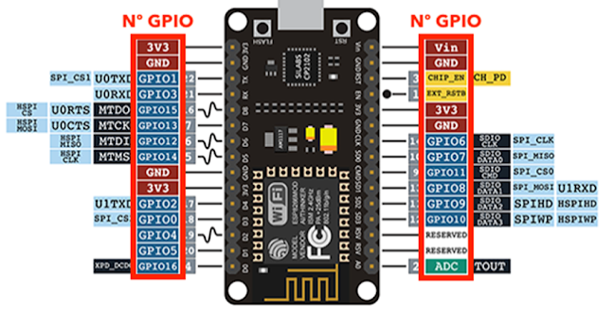
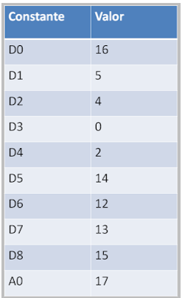

 |  |  |  | MB-102

 |  |  | https://components101.com/switches/5v-dual-channel-relay-module-pinout-features-applications-working-datasheet
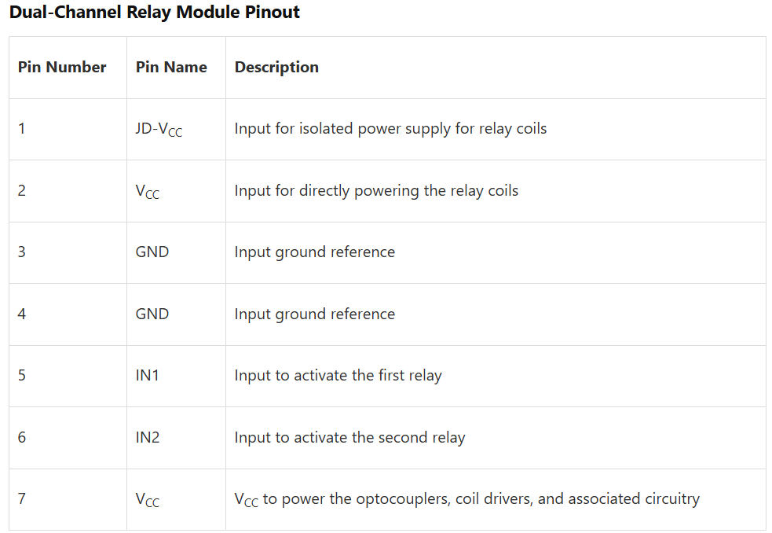
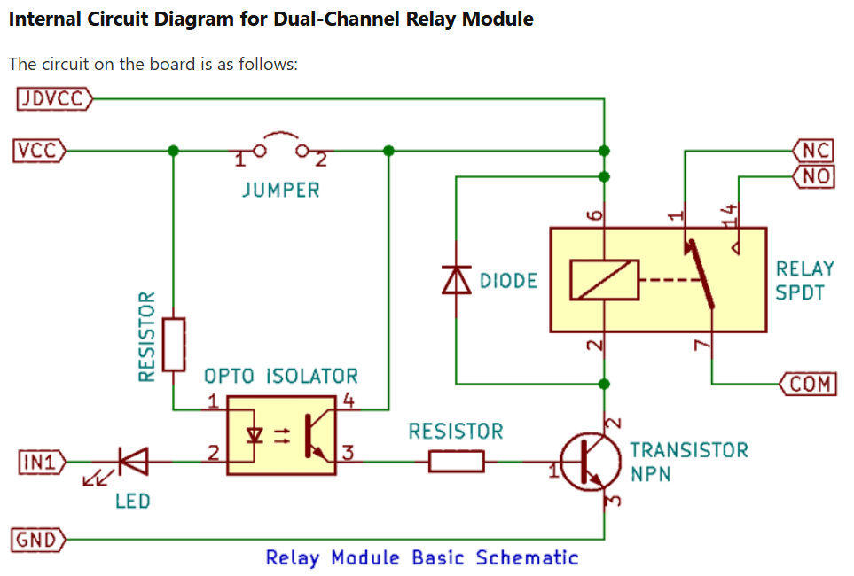

https://raydiy.de/en/power-supply-for-arduino-and-esp32-operate-microcontroller-with-pc-power-supply-led-power-supply-unit/
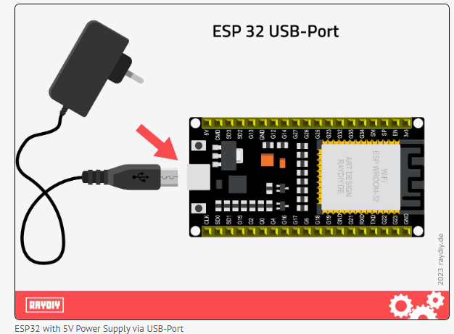

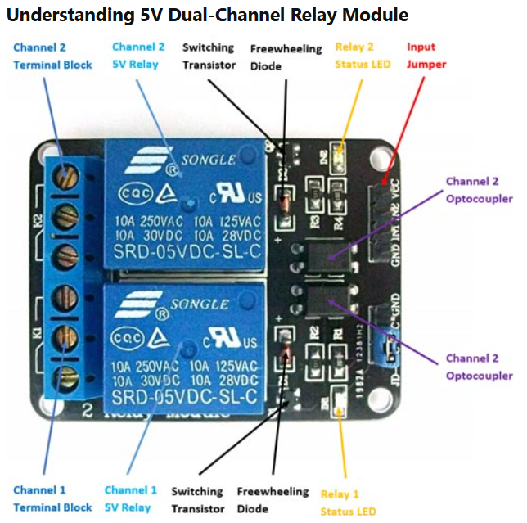
 | Serve para o ESP-8266

Novo
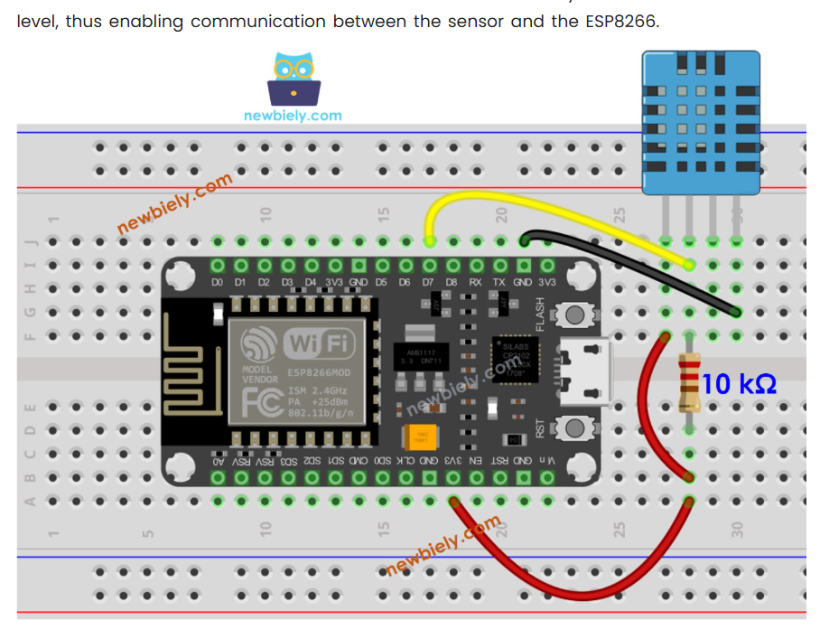
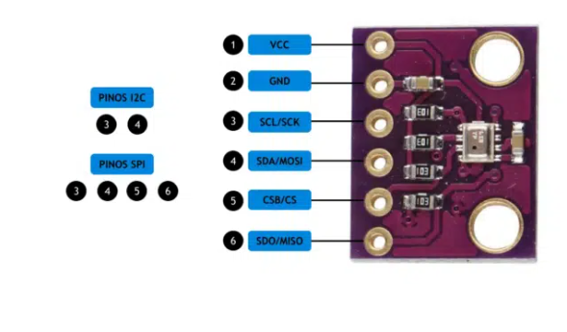
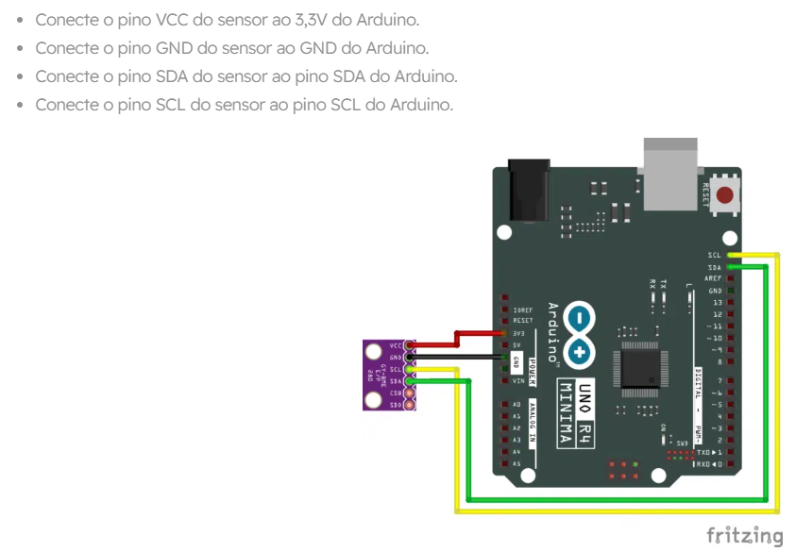
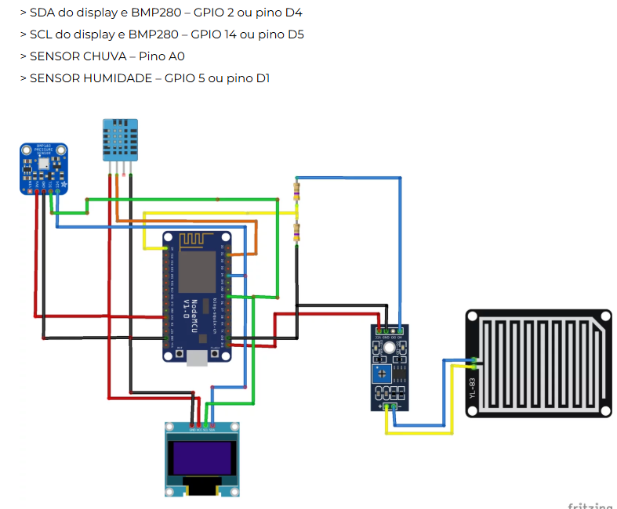
BMP280

Parameter | Technical data |  | https://blog.eletrogate.com/estacao-meteorologica-residencial-com-esp8266/
Operation range (full accuracy) | Pressure: 300…1100 hPa
 | Temperature: -40…85°C
Absolute accuracy | ~ ±1 hPa
(Temp. @ 0…+65°C)
Relative accuracy | ± 0.12 hPa (typical)
p = 700…900hPa | equivalent to ±1 m
(Temp. @ +25…+40°C)
Average current consumption (1 Hz data refresh rate) | 2.74 μA, typical
 | (ultra-low power mode)
Average current consumption in sleep mode | 0.1 μA | 2 x 4.7 Kohms
Average measurement time | 5.5 msec
 | (ultra-low power preset)
Supply voltage VDDIO | 1.2 … 3.6 V
Supply voltage VDD | 1.71 … 3.6 V
Resolution of data | Pressure: 0.01 hPa ( < 10 cm)
 | Temperature: 0.01° C
Temperature coefficient offset | ± 0.12 hPa (typical)
(+25°…+40°C @900hPa) | equivalent to ±1 m
Interface | I²C and SPI

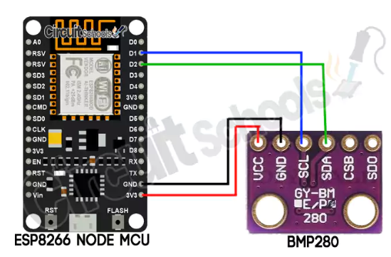

 | Usei esse |  |  | Usei esse
 | https://www.circuitschools.com/interfacing-bmp280-with-esp8266-on-i2c-with-errors-and-solutions/ |  |  | https://newbiely.com/tutorials/esp8266/esp8266-dht11

